ΠΡΟΣΑΡΜΟΓΗ ΒΑΘΜΩΝ - ΒΠΑ
ΓΕΝΙΚΟΙ ΒΑΘΜΟΙ ΠΡΟΑΓΩΓΗΣ ή ΑΠΟΛΥΣΗΣ |  | ΠΡΟΣΑΡΜΟΓΗ | ΓΡΑΠΤΟΙ ΒΑΘΜΟΙ ΠΑΝΕΛΛΑΔΙΚΩΝ ΕΞΕΤΑΣΕΩΝ
Α ΛΥΚΕΙΟΥ | 20.0 | 12 | Νεοελληνική Γλώσσα και Λογοτεχνία | 11
Β ΛΥΚΕΙΟΥ | 20.0 | 12 | 1ο Μάθημα Ε.Π.Ε. | 11
Γ ΛΥΚΕΙΟΥ | 20.0 | 12 | 2ο Μάθημα Ε.Π.Ε. | 11
 |  |  | 3ο Μάθημα Ε.Π.Ε. | 11
Μ.Ο. ΓΡΑΠΤΩΝ | 11.0 | ΚΕΡΔΟΣ ή ΑΠΩΛΕΙΑ | ΒΑΘΜΟΣ ΠΡΟΑΓΩΓΗΣ & ΑΠΟΛΥΣΗΣ | 12.000
Μ.Ο. ΓΡΑΠΤΩΝ & Β.Π.Α | 11.2 | 0.2

ΓΒΠ Α΄ ΤΑΞΗΣ Χ 0.4 + ΓΒΠ Β' ΤΑΞΗΣ Χ 0.7 + ΓΒΑ Γ' ΤΑΞΗΣ Χ 0.9
2
Αν ΓΒΠ ή ΓΒΑ είναι μεγαλύτερος της μίας μονάδας σε σχέση με τον Μ.Ο. των τεσσάρων ανά Ομάδα Προσανατολισμού μαθημάτων που εξετάζονται σε πανελλήνιες εξετάσεις, αναπροσαρμόζεται ώστε να μην απέχει περισσότερο από μία μονάδα από τον βαθμό του Μ.Ο. και στη συνέχεια ο αναπροσαρμοσμένος «προαγωγικός» βαθμός της Α΄ λυκείου πολλαπλασιάζεται με συντελεστή 0.4, της Β΄ με συντελεστή 0.7 και ο «απολυτήριος» της Γ΄ τάξης με συντελεστή 0.9. Το άθροισμα των τριών διαιρούμενο δια δύο αποτελεί τον Β.Π.Α.. Το εν λόγω πηλίκο (και μέχρι του τρίτου δεκαδικού) λογίζεται ως πέμπτος βαθμός για την εισαγωγή του μαθητή στην Τριτοβάθμια Εκπαίδευση.
ΥΠΟΛΟΓΙΣΜΟΣ ΒΑΘΜΟΥ ΠΡΟΣΒΑΣΗΣ
(δεν είναι γνωστά ακόμα)
1. Ποιο θα είναι το μάθημα βαρύτητας και ο συντελεστής του ανά σχολή ή τμήμα ή εισαγωγική κατεύθυνση (καθορίζεται με Υπουργική Απόφαση ύστερα από πρόταση των Α.Ε.Ι).
2. Πώς θα υπολογίζεται τελικώς ο βαθμός πρόσβασης.

Αν ΓΒΠ ή ΓΒΑ είναι μεγαλύτερος μέχρι και μία μονάδα σε σχέση με τον Μ.Ο. των τεσσάρων ανά Ομάδα Προσανατολισμού μαθημάτων που εξετάζονται σε πανελλήνιες εξετάσεις, ο βαθμός αυτός δεν αναπροσαρμόζεται αλλά πολλαπλασιάζεται ως έχει με τον προβλεπόμενο ανά τάξη συντελεστή.

Αν ΓΒΠ ή ΓΒΑ είναι μικρότερος σε σχέση με το Μ.Ο. των τεσσάρων ανά Ομάδα Προσανατολισμού μαθημάτων, ο βαθμός αυτός αναπροσαρμόζεται προς τα άνω κατά μία το πολύ μονάδα (και μέχρι του ορίου του Μ.Ο.) κατά τον υπολογισμό με τον ανά τάξη προβλεπόμενο συντελεστή

ΣΥΝΤΕΛΕΣΤΗΣ ΣΤΟ ΜΑΘΗΜΑ 1 | 2
ΣΥΝΟΛΟ "ΜΟΝΑΔΩΝ" | 67
% ΚΕΔΡΟΣ/ΑΠΩΛΕΙΑ | 0.3%

ΟΔΗΓΙΕΣ
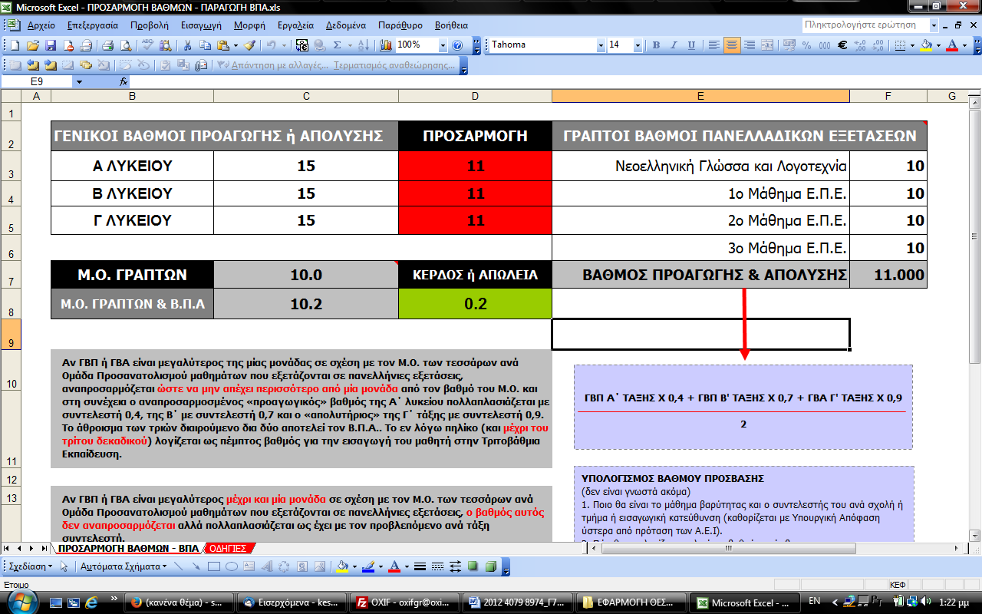
Θέστε ενδεικτικούς βαθμούς προαγωγής και απόλυσης για τις τρεις τάξεις Λυκείου
Θέστε ενδεικτικούς βαθμούς για τα τέσσερα μαθήματα των Πανελλαδικών εξετάσεων

